Página1
 |  | Reservatorio NAOH
Matriz de decisao do material |  |  |  |  |  | Matriz de decisao do material
Criterios | Peso | Polipropileno | Aço Inox 316 | Aço Duplex | Fibra de Vidro | Criterios | Peso | Polipropileno | Aço Inox 316 | Fibra de Vidro
Massa especifica | 4 | 8 | 6 | 8 | 8 | Massa especifica | 4 | 8 | 6 | 8
Preço | 8 | 8 | 5 | 4 | 6 | Preço | 8 | 8 | 5 | 6
Resistencia mecanica | 6 | 8 | 9 | 10 | 8 | Resistencia mecanica | 6 | 8 | 9 | 8
Resistencia á Corroçao | 10 | 9 | 9 | 9 | 9 | Resistencia á Corroçao | 8 | 9 | 9 | 9
Resultado |  | 163 | 137 | 143 | 147 | Resultado |  | 163 | 137 | 147
 |  |  |  |  |  |  |  |  |  |  | PROPRIEDADES FÍSICAS | NORMAS | VALORES
 |  |  |  |  |  |  |  |  |  |  | Peso específico | DIN 53479 / ASTM D792 / ISO 1183 | 0,95 g/cm³
 |  |  |  |  |  |  |  |  |  |  | Temperatura mínima e máxima em uso contínuo |  | - 40 / + 90°C
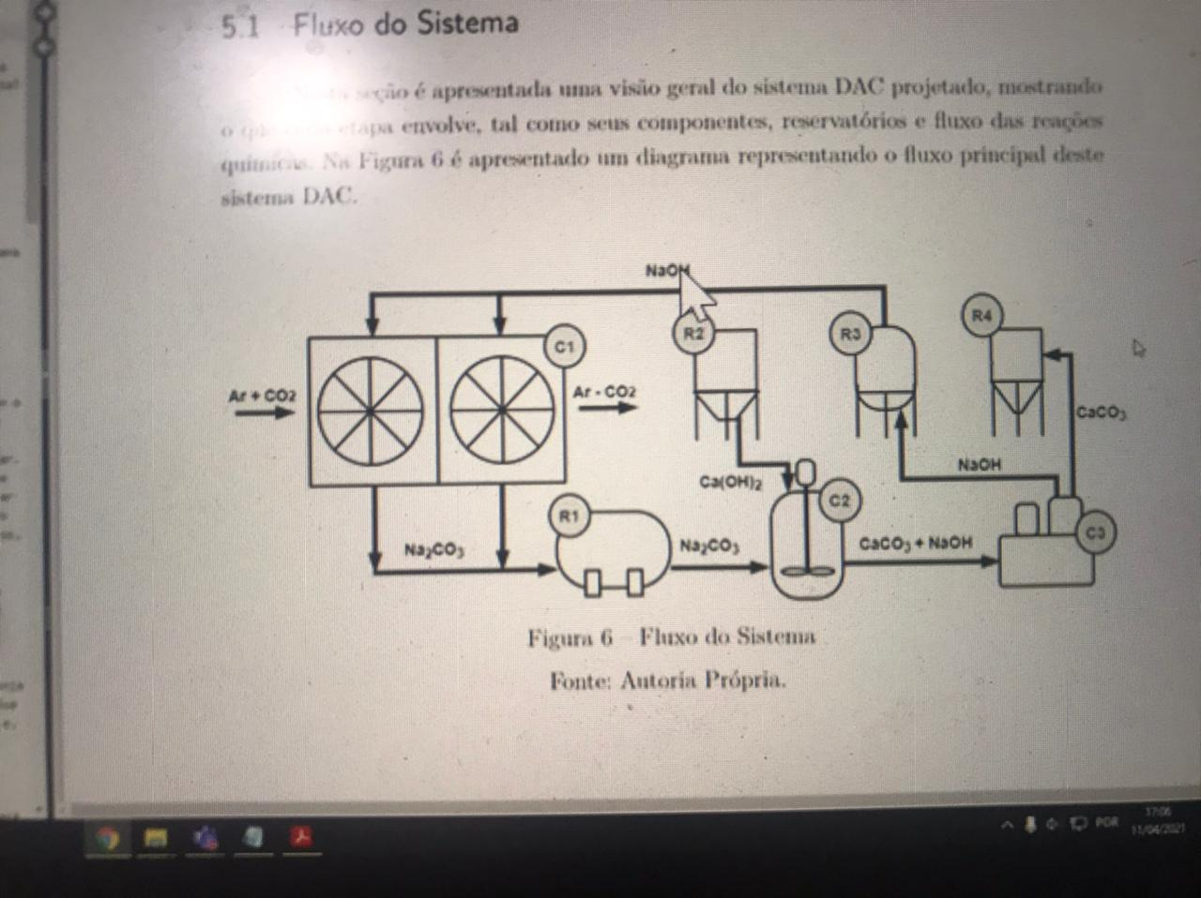
 |  |  |  |  |  |  |  |  |  |  | Tensão de escoamento à tração | DIN 53455 / ASTM D638 / ISO R 527 | 29 MPa
 |  | Tubos e conecao |  |  |  |  |  |  |  |  | Resistência à bases fortes | ASTM D543 | resistente

Matriz de decisao do material
Criterios | Peso | Polietileno | PVC | CPVC | Aço Inox
Incrustaçao/Perca de pressao | 7 | 8 | 7 | 8 | 7
Preço | 8 | 7 | 9 | 8 | 5
Resistencia mecanica/Impactos/Pressao | 6 | 7 | 6 | 7 | 9
Resistencia á Corroçao/Temperatura | 9 | 8 | 7 | 8 | 9
Massa especifica | 7 | 9 | 8 | 8 | 5
Resultado |  | 234 | 229 | 235 | 196

 |  |  |  |  |  |  | Fases que precisam de bombas
 |  |  |  |  |  |  | Numero da fase | Descriçao da fase /Estado
 |  |  |  |  |  |  | 1 | Transferencia da Soluçao aguosa da calha para alimentar o filtro (Liquido)
 |  |  |  |  |  |  | 2 | Transferencia do Reservatorio de Caoh2 para o reator (Solido)
 |  |  |  |  |  |  | 3 | Transferencia do reator para Centrifuga (liquido)
 |  |  |  |  |  |  | 4 | Transferencia do Reservatorio de NAOH para Contator (Liguido)

